Баг №1 п.6 создание меню
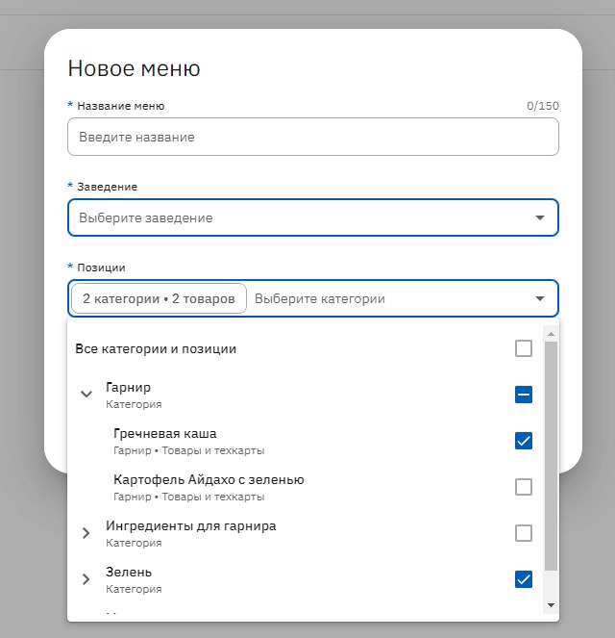

Баг-фича №1 п.2 создание меню
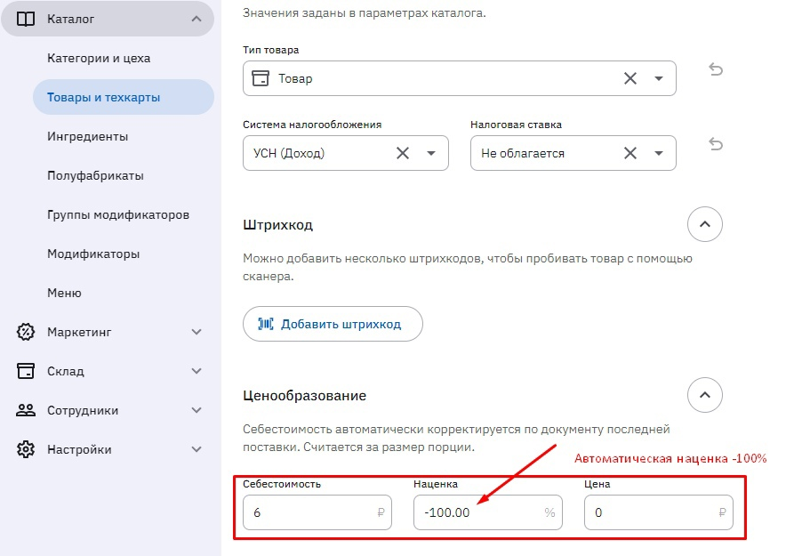

Баг №4 п.5 редактирование
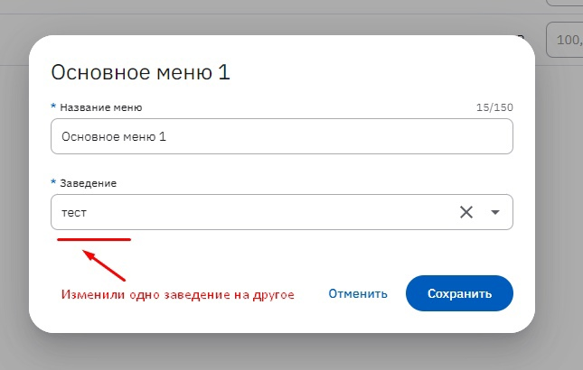

Баг №5 п.4 дублирование
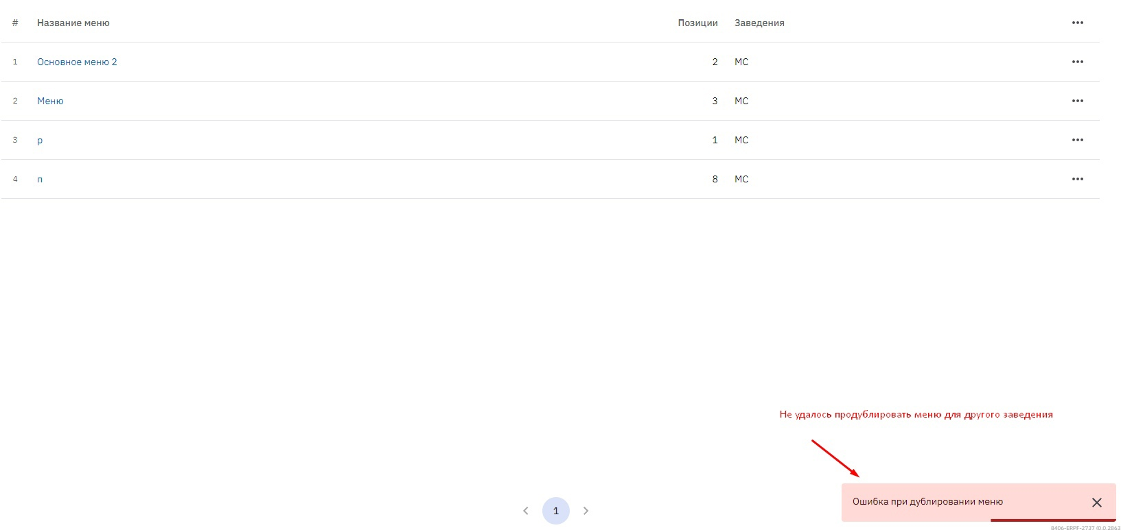

Баг №23 п.5 импорт
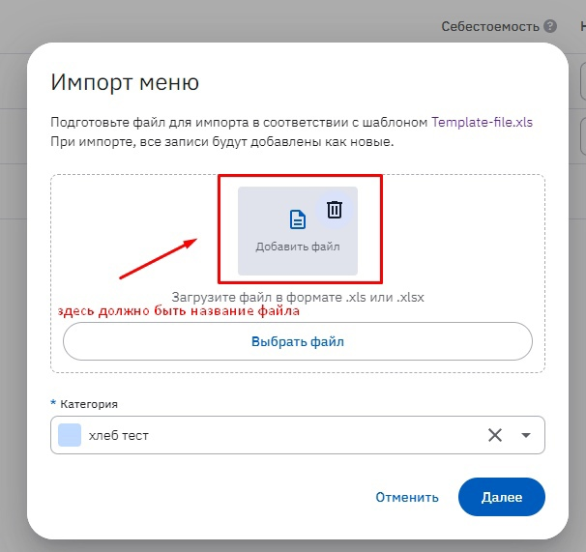

Баг №23 п.6 импорт
